Memory Map
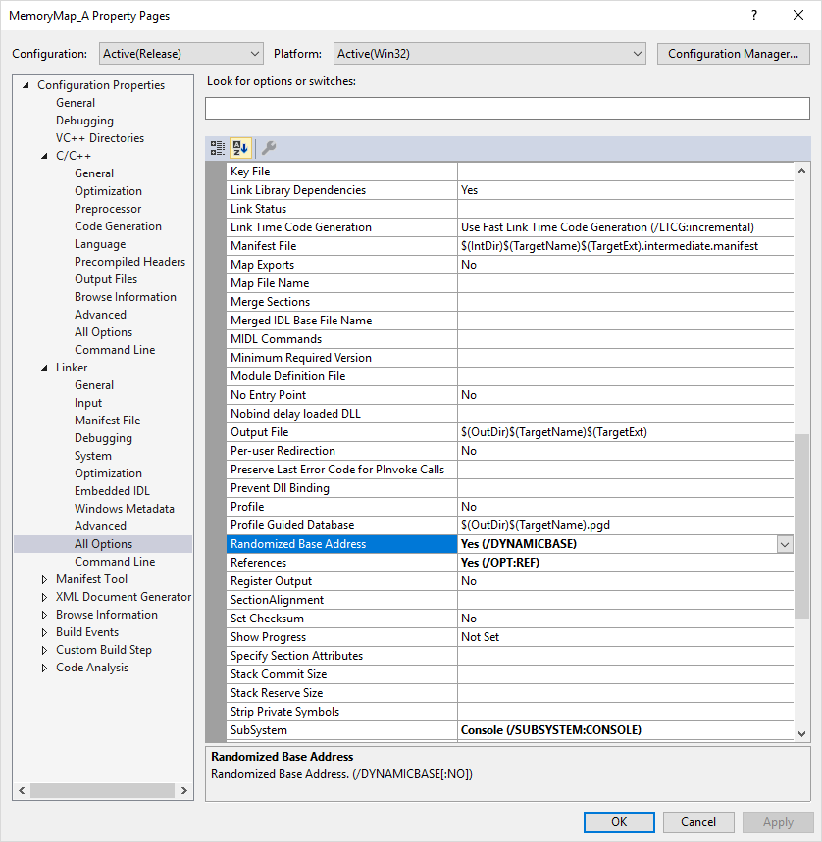
Data Type of Highest Addressed: |  |  | double
Address of Highest: |  |  | 0012FE00

HexAddress | Alias | Value |  | HexAddress | Alias | Value | HexAddress | Alias | Value | HexAddress | Alias | Value
0012FE07 |  |  |  | 0012FDEF |  |  | 0012FDD7 |  |  | 0012FDBF
0012FE06 |  |  |  | 0012FDEE |  |  | 0012FDD6 |  |  | 0012FDBE
0012FE05 |  |  |  | 0012FDED |  |  | 0012FDD5 |  |  | 0012FDBD
0012FE04 |  |  |  | 0012FDEC |  |  | 0012FDD4 |  |  | 0012FDBC
0012FE03 |  |  |  | 0012FDEB |  |  | 0012FDD3 |  |  | 0012FDBB
0012FE02 |  |  |  | 0012FDEA |  |  | 0012FDD2 |  |  | 0012FDBA
0012FE01 |  |  |  | 0012FDE9 |  |  | 0012FDD1 |  |  | 0012FDB9
0012FE00 |  |  |  | 0012FDE8 |  |  | 0012FDD0 |  |  | 0012FDB8
0012FDFF |  |  |  | 0012FDE7 |  |  | 0012FDCF |  |  | 0012FDB7
0012FDFE |  |  |  | 0012FDE6 |  |  | 0012FDCE |  |  | 0012FDB6
0012FDFD |  |  |  | 0012FDE5 |  |  | 0012FDCD |  |  | 0012FDB5
0012FDFC |  |  |  | 0012FDE4 |  |  | 0012FDCC |  |  | 0012FDB4
0012FDFB |  |  |  | 0012FDE3 |  |  | 0012FDCB |  |  | 0012FDB3
0012FDFA |  |  |  | 0012FDE2 |  |  | 0012FDCA |  |  | 0012FDB2
0012FDF9 |  |  |  | 0012FDE1 |  |  | 0012FDC9 |  |  | 0012FDB1
0012FDF8 |  |  |  | 0012FDE0 |  |  | 0012FDC8 |  |  | 0012FDB0
0012FDF7 |  |  |  | 0012FDDF |  |  | 0012FDC7 |  |  | 0012FDAF
0012FDF6 |  |  |  | 0012FDDE |  |  | 0012FDC6 |  |  | 0012FDAE
0012FDF5 |  |  |  | 0012FDDD |  |  | 0012FDC5 |  |  | 0012FDAD
0012FDF4 |  |  |  | 0012FDDC |  |  | 0012FDC4 |  |  | 0012FDAC
0012FDF3 |  |  |  | 0012FDDB |  |  | 0012FDC3 |  |  | 0012FDAB
0012FDF2 |  |  |  | 0012FDDA |  |  | 0012FDC2 |  |  | 0012FDAA
0012FDF1 |  |  |  | 0012FDD9 |  |  | 0012FDC1 |  |  | 0012FDA9
0012FDF0 |  |  |  | 0012FDD8 |  |  | 0012FDC0 |  |  | 0012FDA8

